Create User
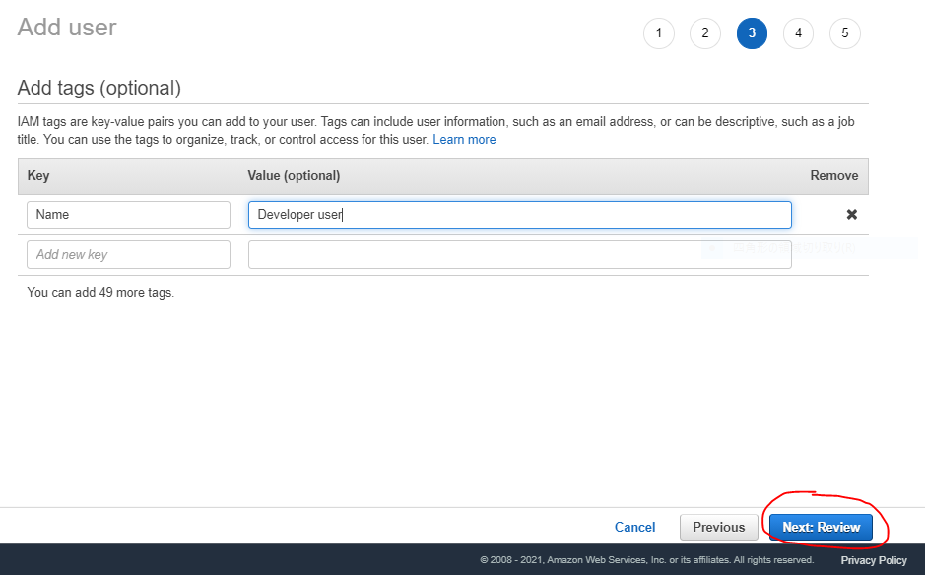
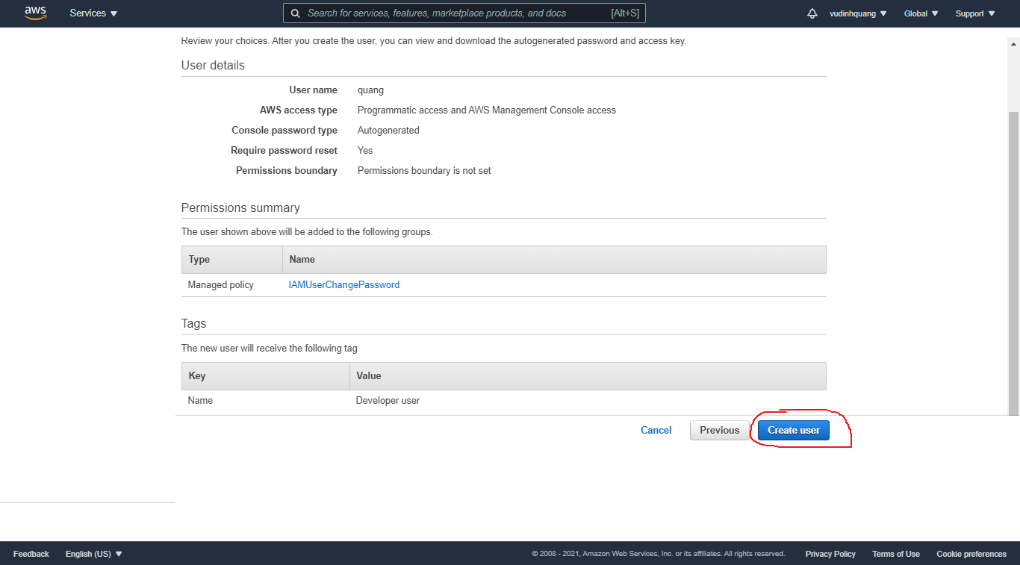
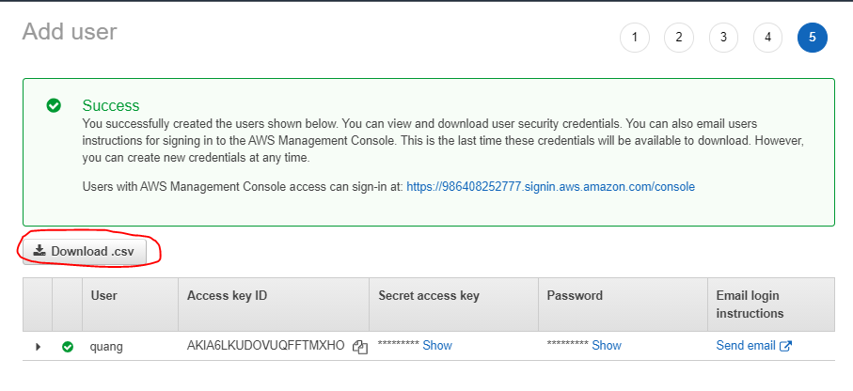
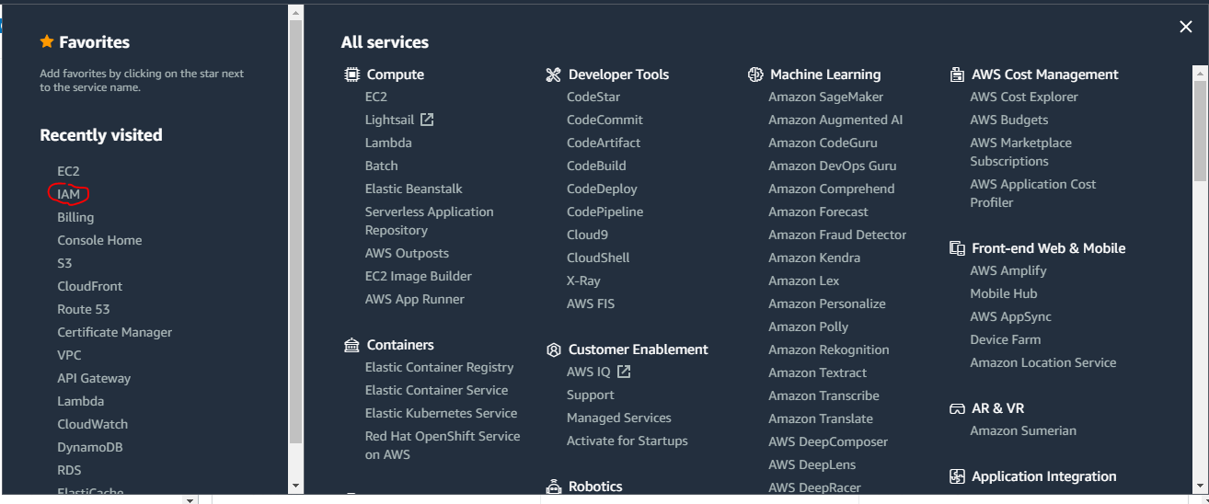

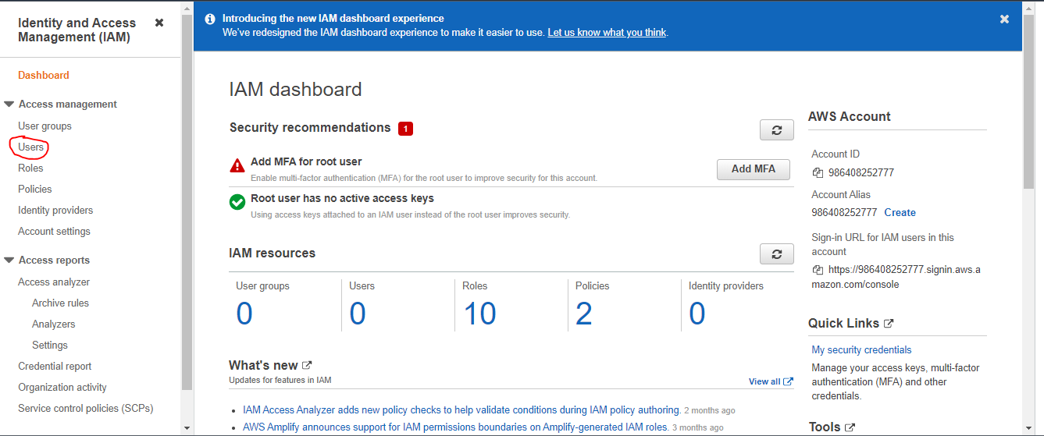

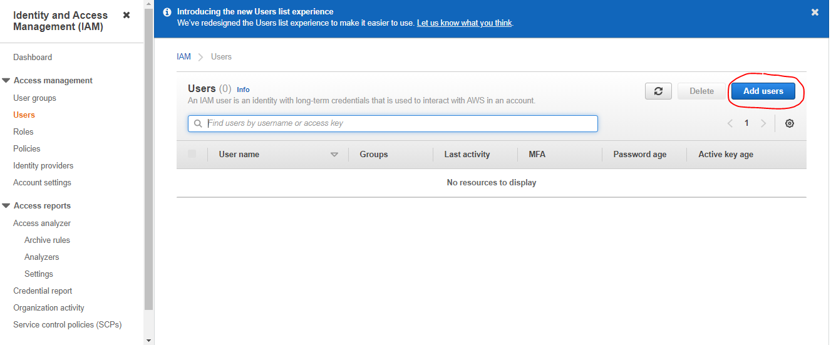

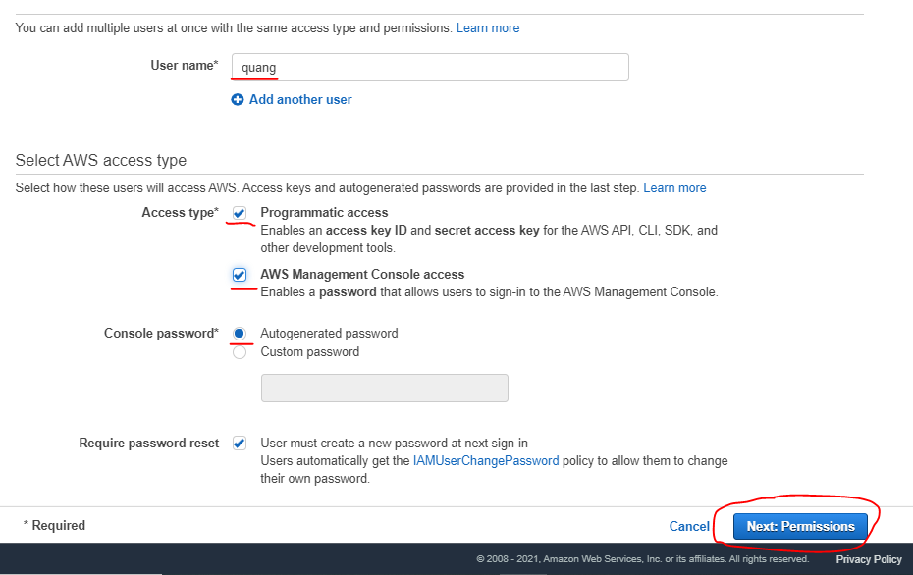

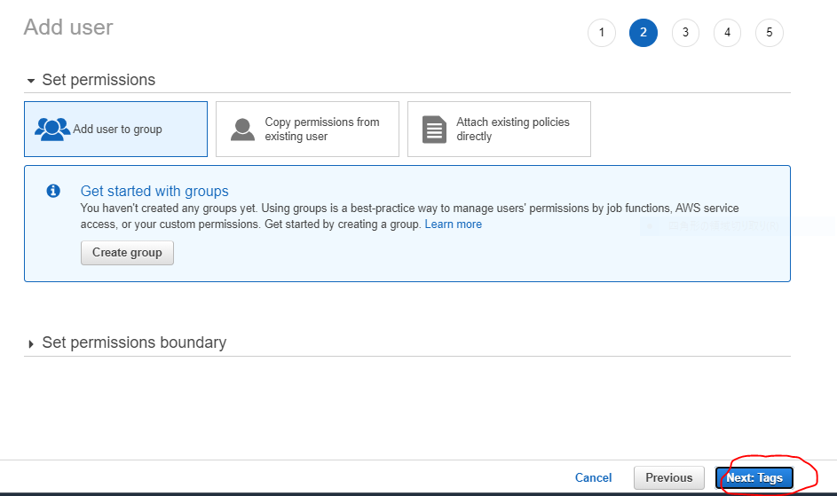

Chưa cần tạo group tức là user này được tạo ra chưa có quyền gì

Login
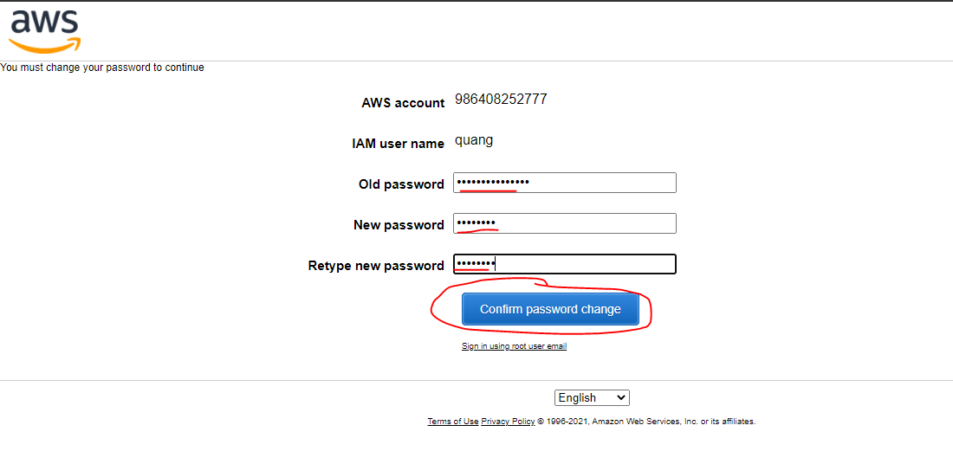
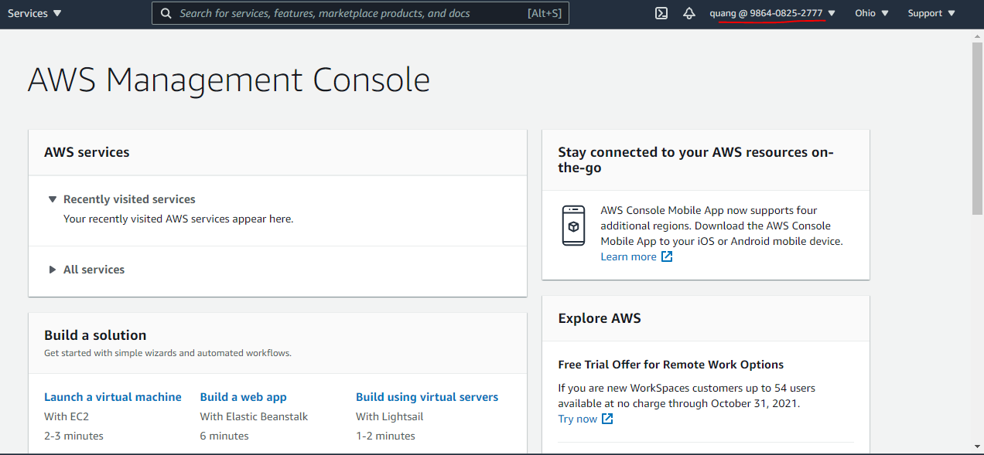
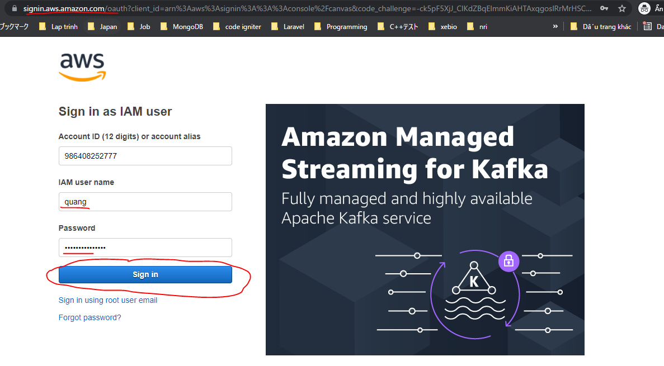

URL: https://986408252777.signin.aws.amazon.com/console
user name: quang
Password: q|'!C+zYRdVR1D9

Create Group
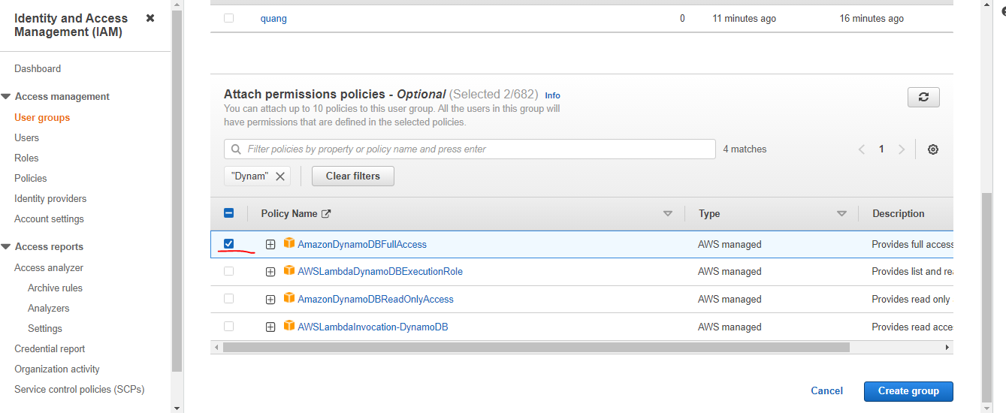
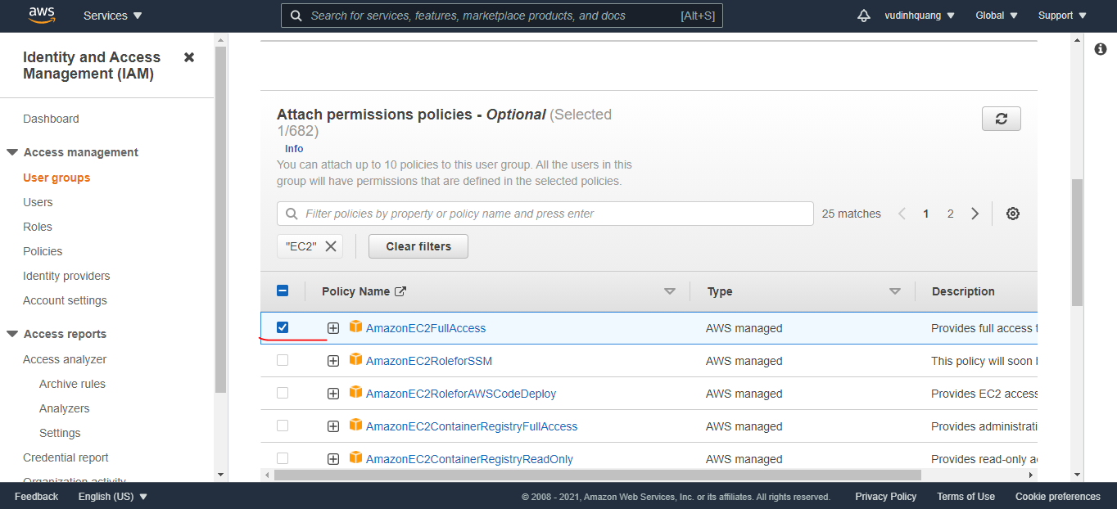
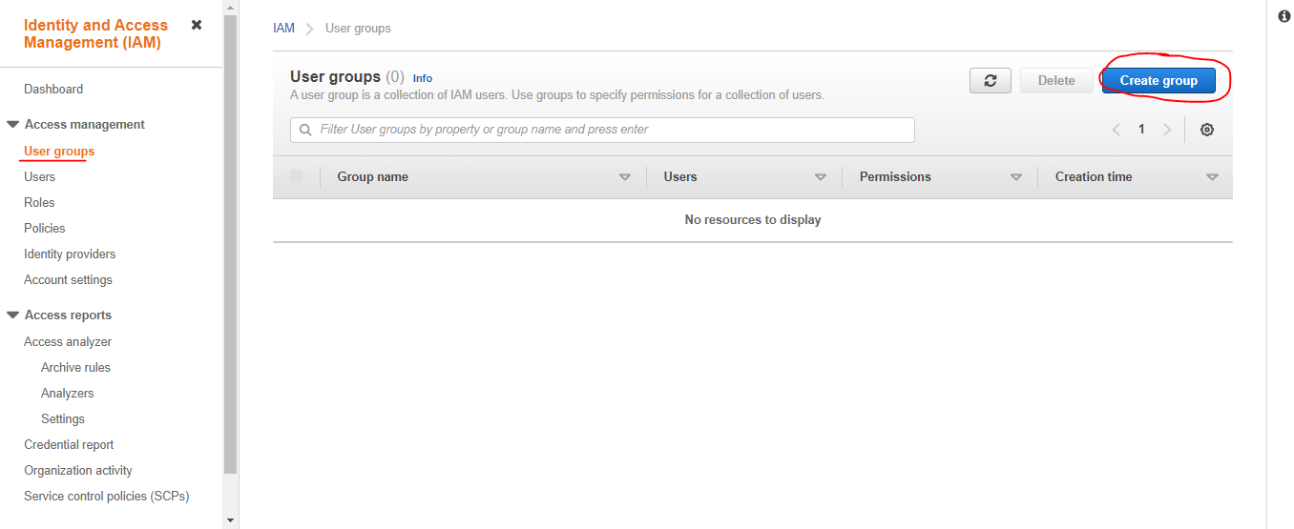

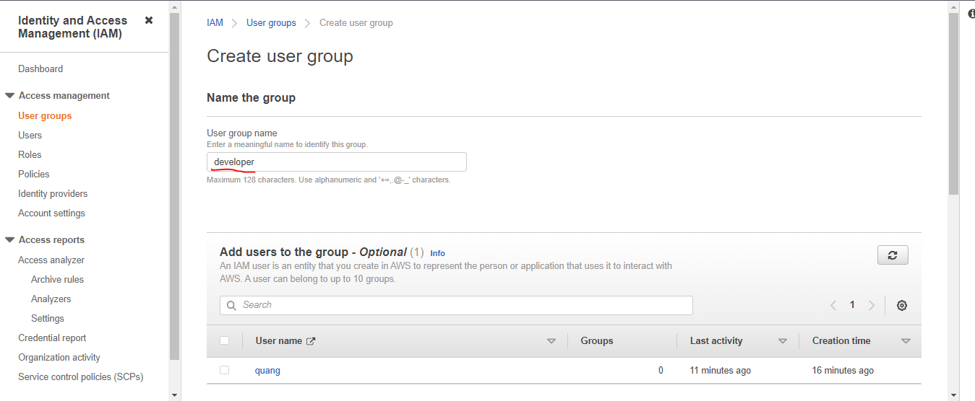

Quyền sử dụng S3
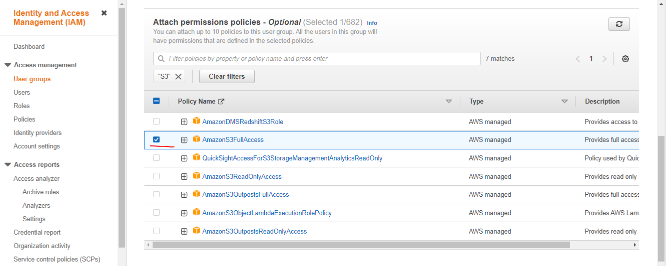

Quyền sử dụng DynamoDB

Add user to groups
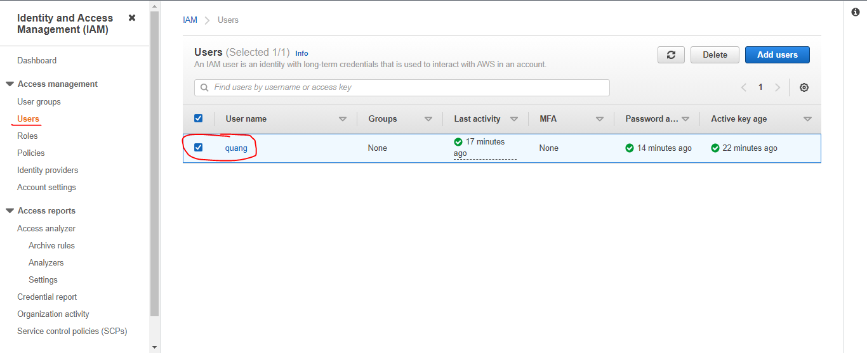

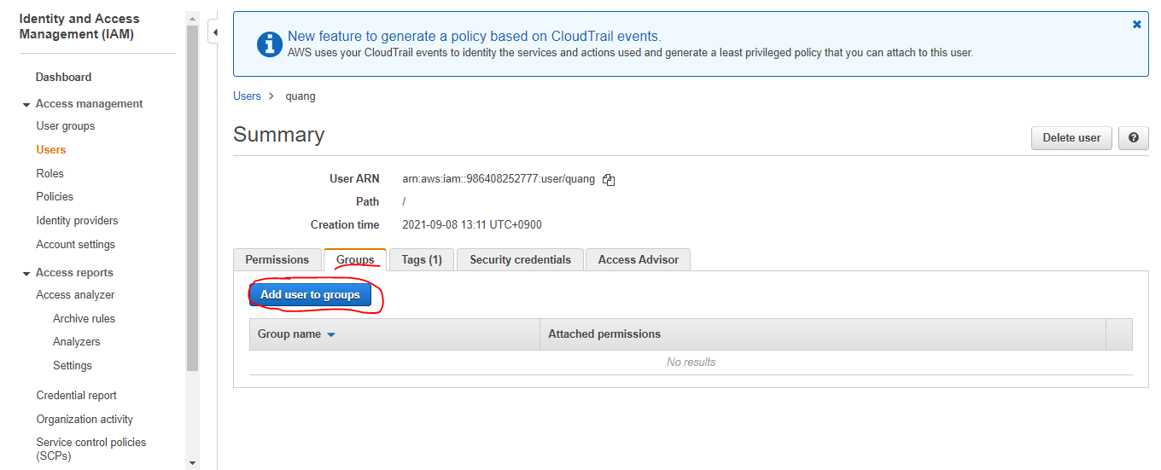

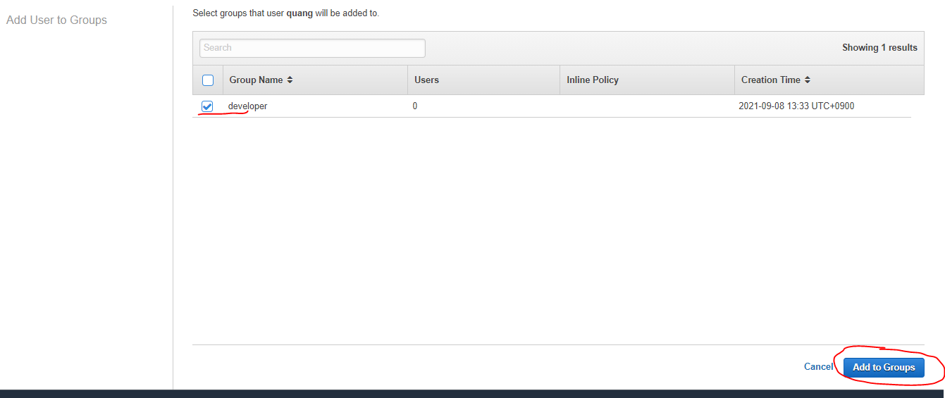

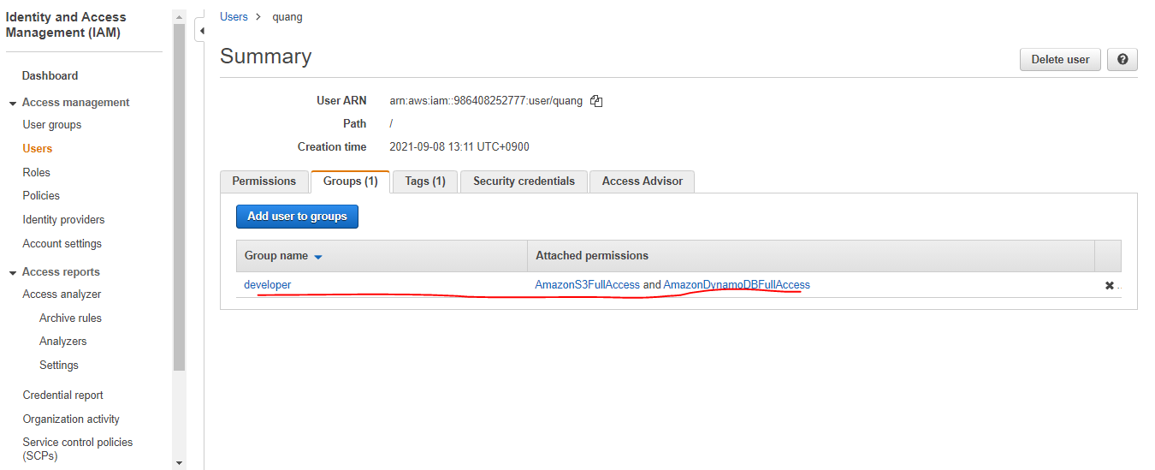

Create EC2
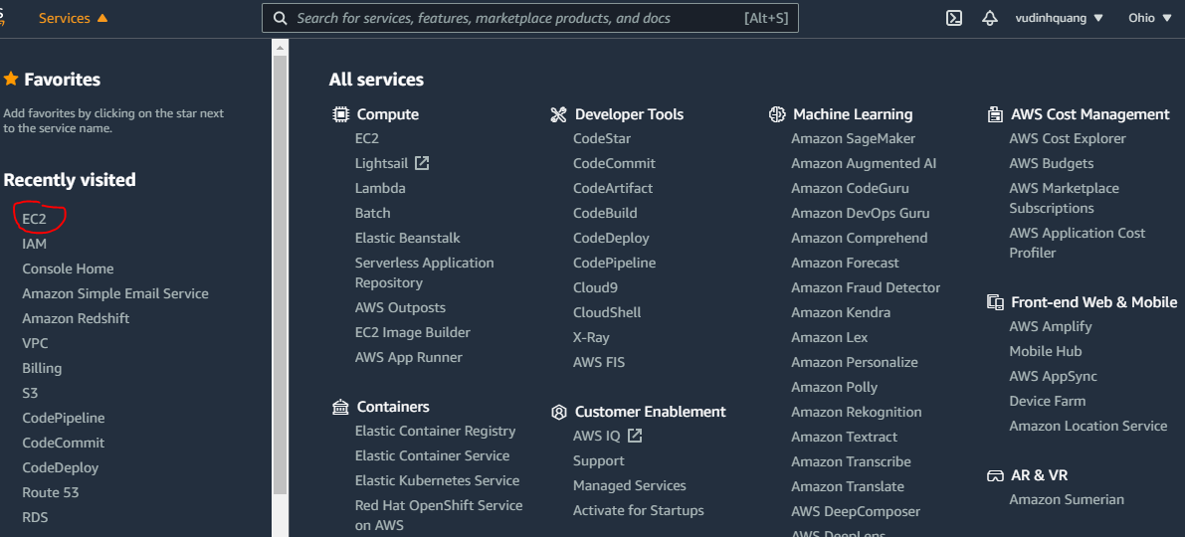
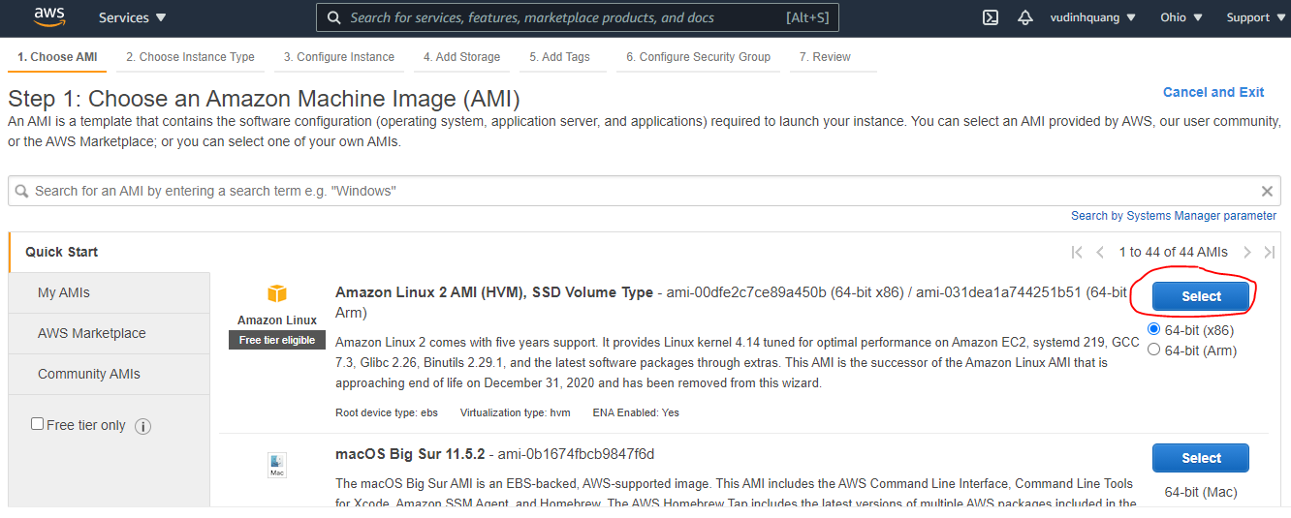
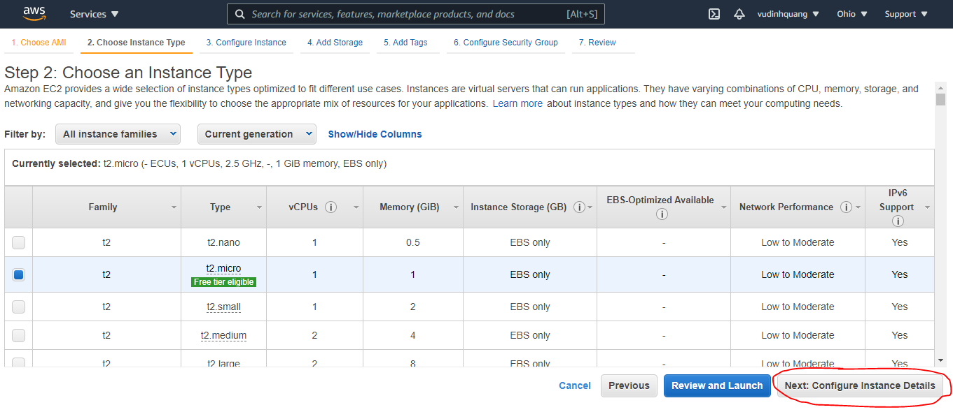
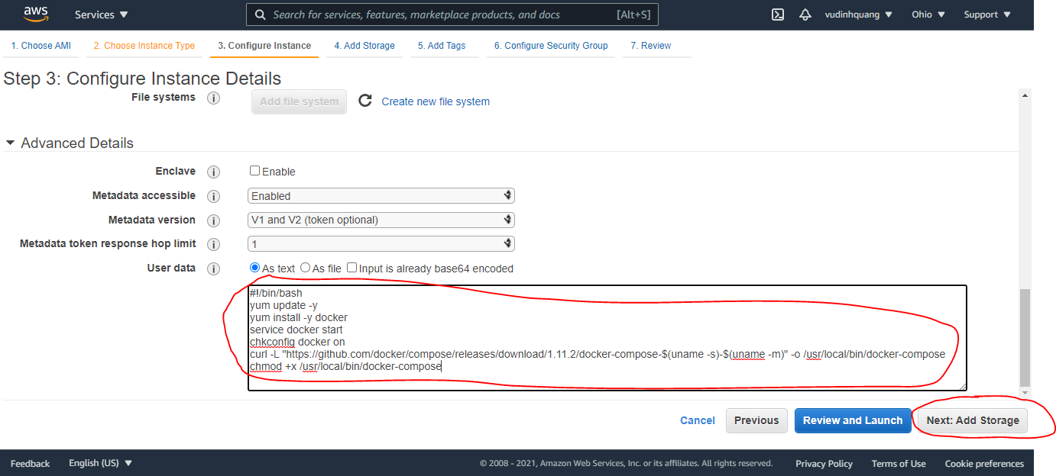
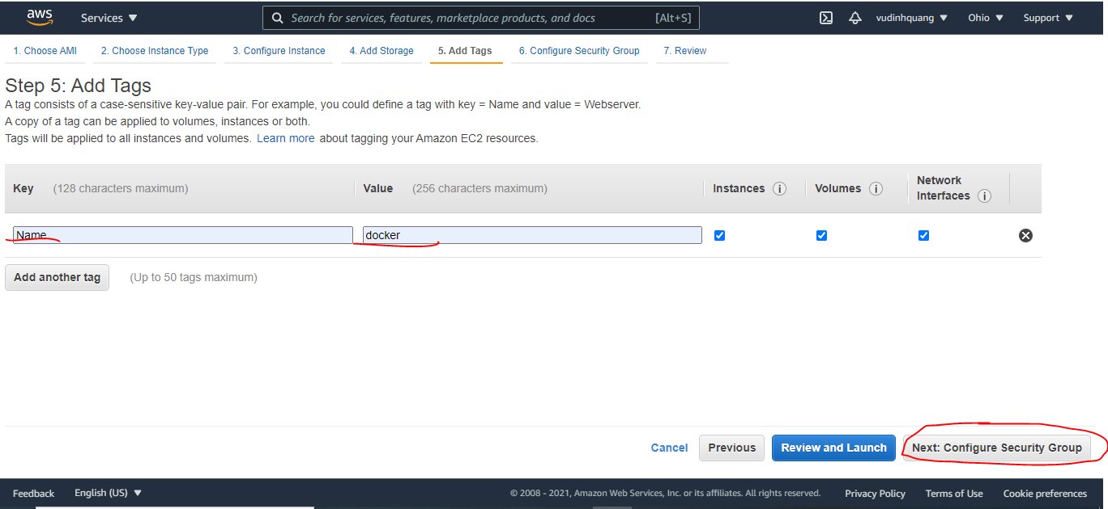
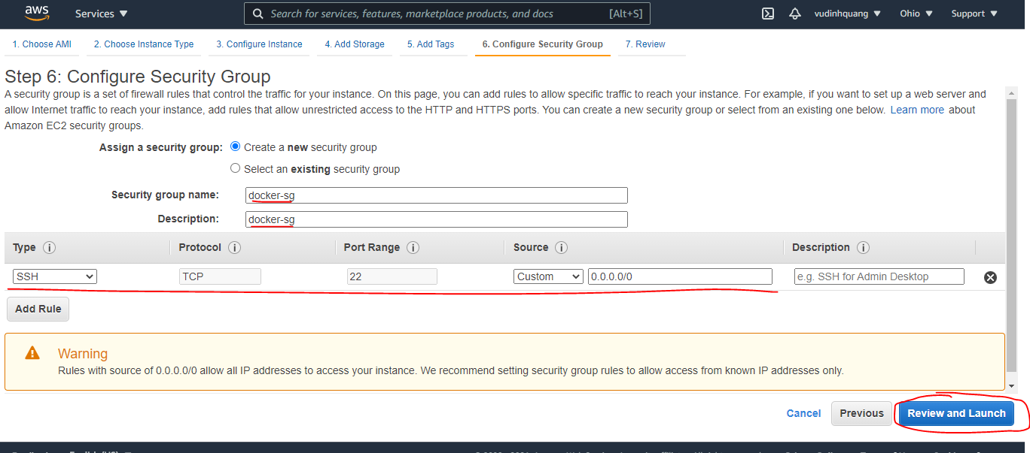
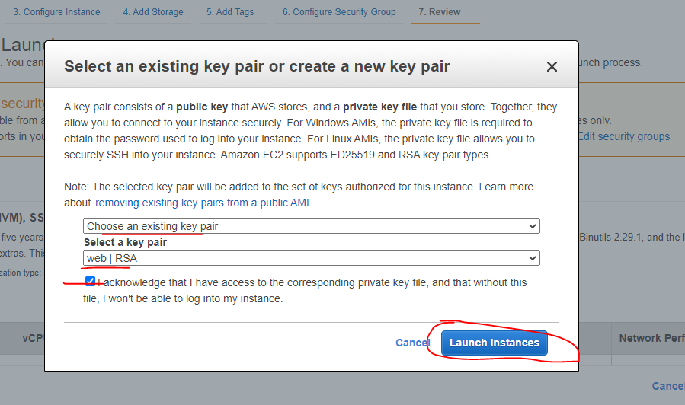
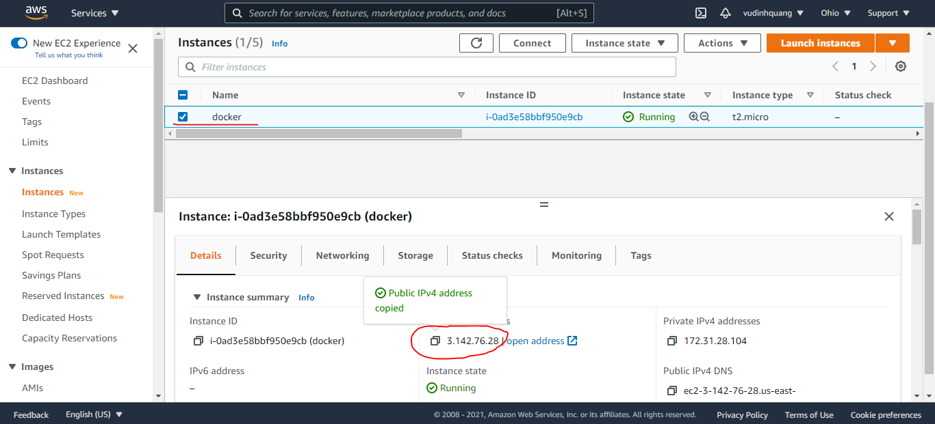
Create EC2 để tạo docker image(Có thể làm trên Window) rồi deploy docker lên ECS

Configuring the AWS CLI
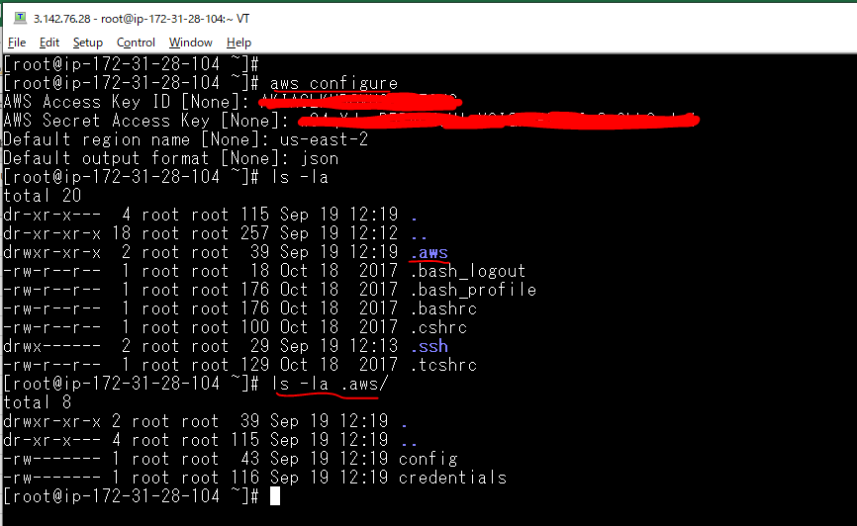
aws configure

Install docker-machine
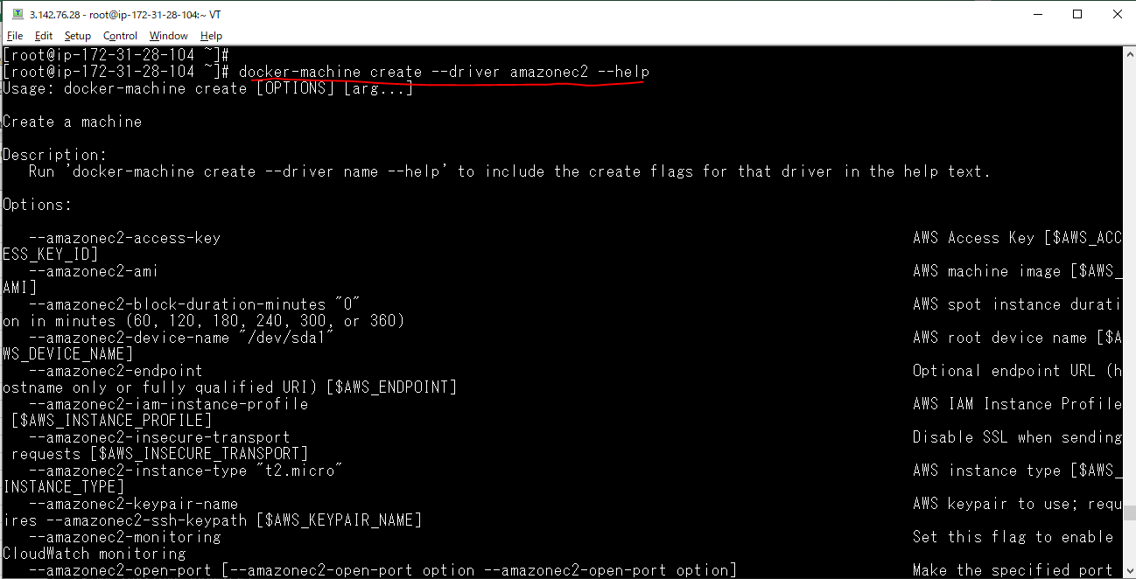
Cài đặt docker-machine
 | base=https://github.com/docker/machine/releases/download/v0.16.0 &&
 | curl -L $base/docker-machine-$(uname -s)-$(uname -m) >/tmp/docker-machine &&
 | sudo mv /tmp/docker-machine /usr/local/bin/docker-machine &&
 | chmod +x /usr/local/bin/docker-machine

Tạo máy ảo vps1
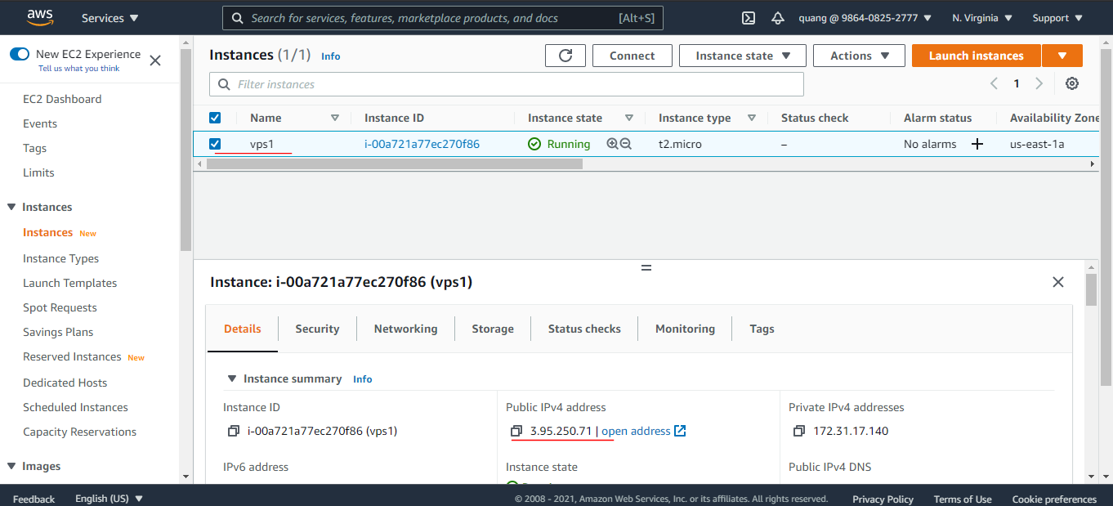
Create vps1
 | docker-machine create --driver amazonec2 vps1
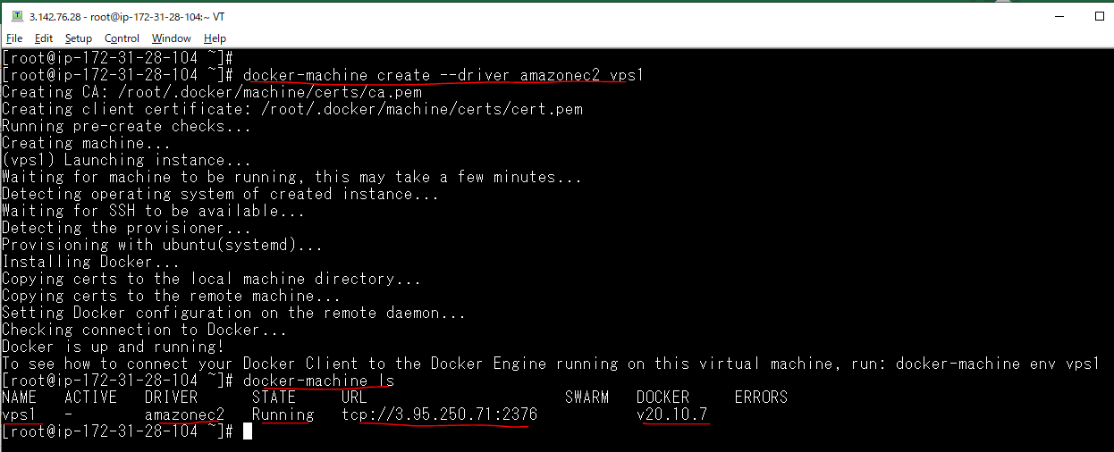

Check on browser

Tạo máy ảo vps2
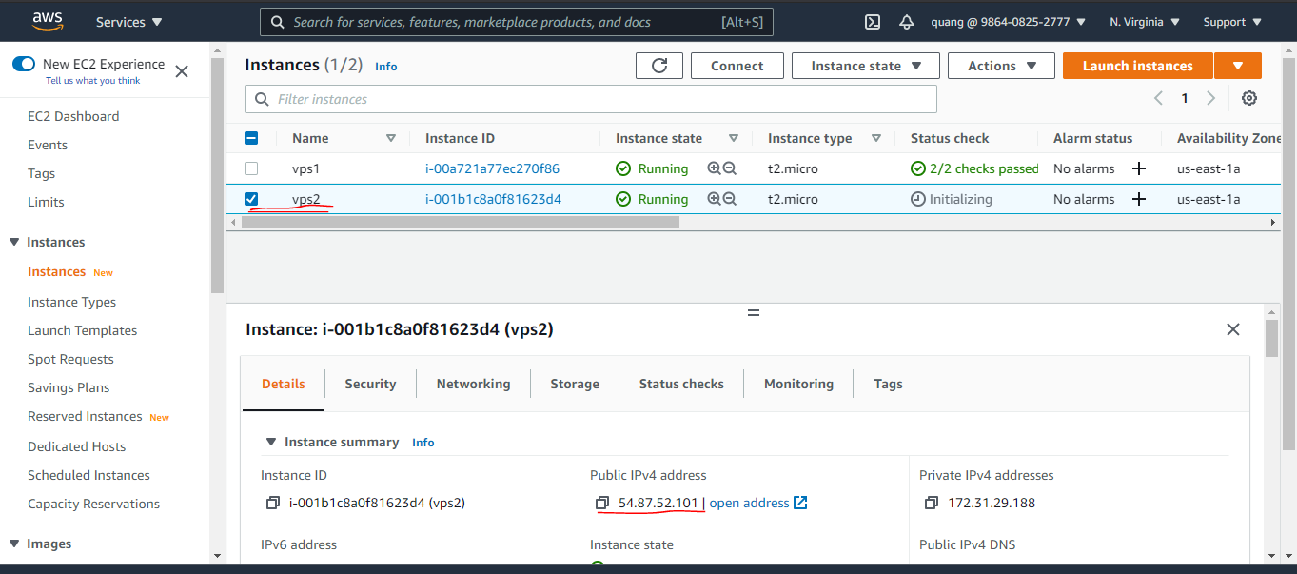
Create vps2
 | docker-machine create --driver amazonec2 vps2
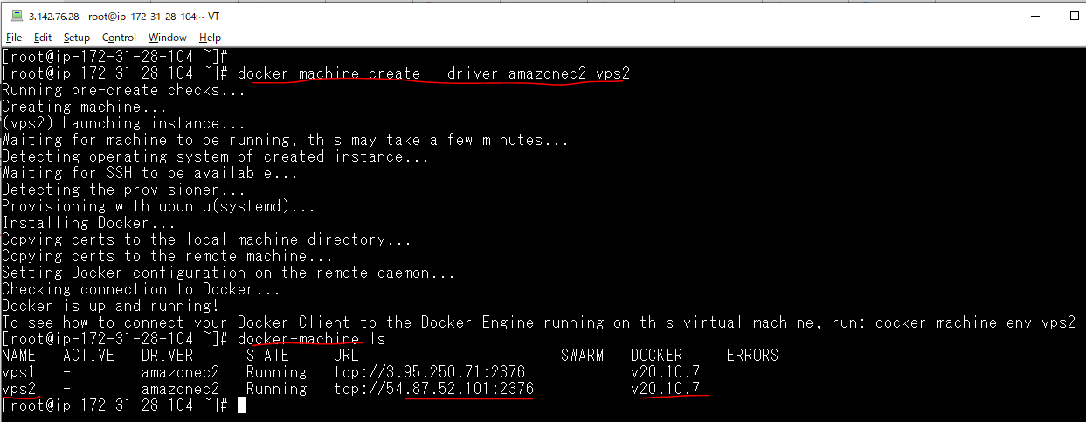

Check on browser

Tạo máy ảo vps3
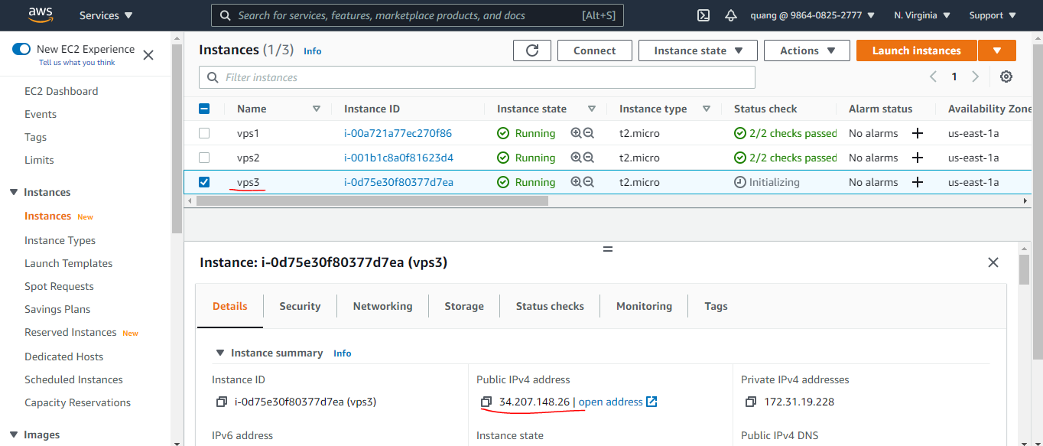
Create vps3
 | docker-machine create --driver amazonec2 vps3
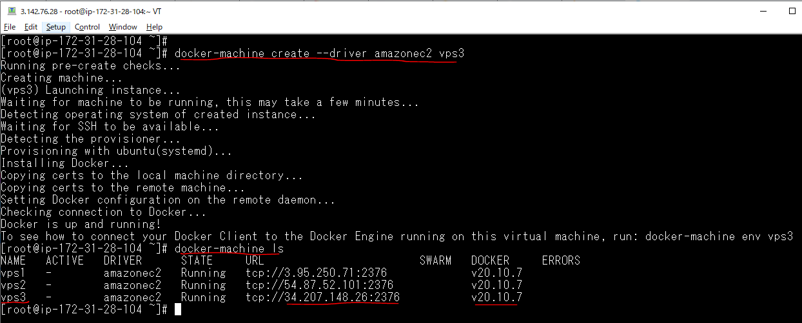

Check on browser

docker-machine command
Dừng Docker Machine đang chạy
 | docker-machine stop vps1 vps2

Check browser

Xóa một Docker Machine
 | docker-machine rm vps1
 | docker-machine rm vps2
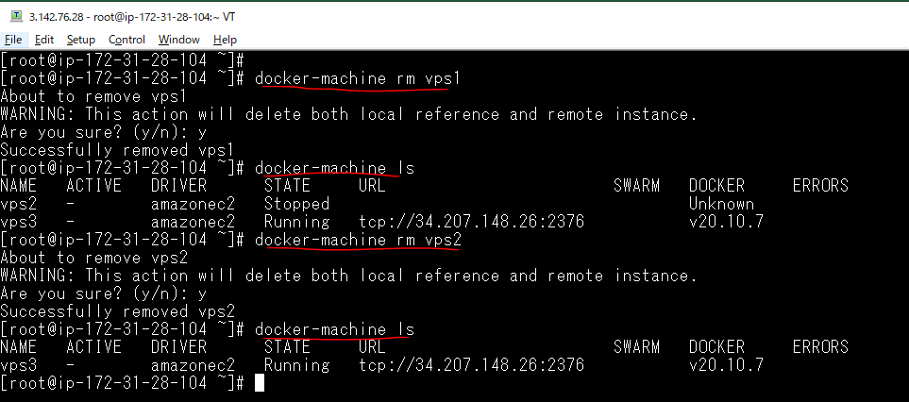

VÀO TERMINAL CỦA DOCKER MACHINE
 | docker-machine ssh vps3
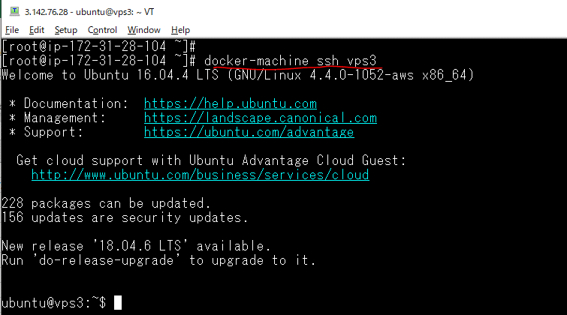

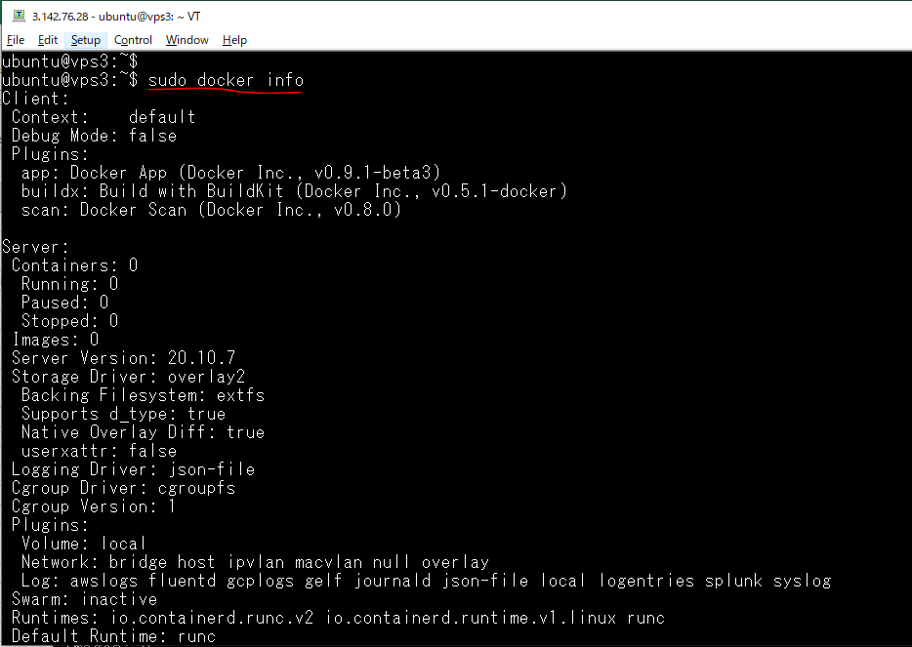
Kiểm tra docker đã có sẵn trong máy ảo

Chạy thử một container trong docker machine
 | docker run -it busybox

Copy dữ liệu từ máy Host vào một máy Docker Machine đang chạy
 | docker-machine scp -r data vps3:/tmp/

Check data copyed on Vitual machine
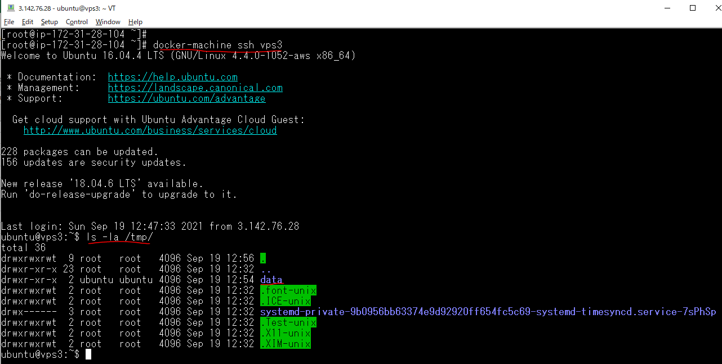

Lấy thông tin địa chỉ IP của 1 Docker Machine đang chạy
 | docker-machine ip vps3

